Накладная-№3
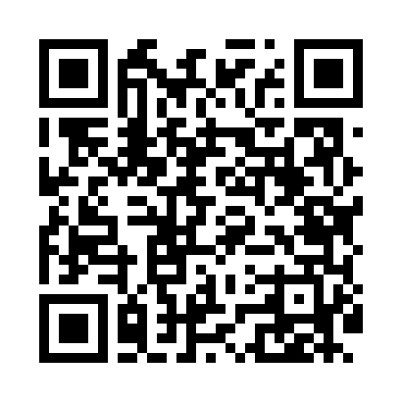
Номер товарно-транспортной накладной: |  |  | Торговый представитель: Amriyev Muhammad
Поставщик: Toshkent falcon fly 2 |  |  | Телефон торгового представителя: +998972880505
Дата отгрузки: 09.12.2025 |  |  | Контрагент: Jaxongir aka restoran
Дата консигнации: |  |  | Адрес:
Доставщик: |  |  | Телефон:
Телефон доставщика:
Время заказа: 09.12.2025 15:42:36
№ | Штрих-код | Название товаров (работ,услуг) | Количество | Количество в кейсе | Цена | Сумма
 |  |  | 5 |  |  | 16
1 | 6980843560098 | Хлебница Металлическая KD60-447,Bread Basket DB-2-223 | 5 | 5 шт. | 3.20 | 16
Итого: 16$|->UZS: 200,000.00

